General Application Form
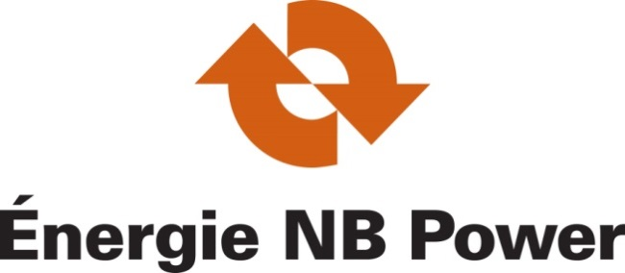
 |  |  |  |  |  |  |  |  | 35 Charlotte St. Suite 101, Saint John, NB, E2L 2H3
 |  |  |  |  |  |  |  |  | Tel.: (506) 643-7829 / 1-800-663-6272 Fax.: (506) 643-7835

 |  |  |  |  |  |  |  |  | 35, rue Charlotte, Pièce 101, Saint John, N.-B., E2L 2H3
 |  |  |  |  |  |  |  |  | Tel.: (506) 643-7829 / 1-800-663-6272 Telec.: (506) 643-7835

 |  |  |  |  |  |  |  |  | www.nbpower.com

 | Industrial Program - Programme Industriel
 | Industrial Energy Efficiency Services Program - General Application Form
 | Programme de Services D'éfficacité Énergétique Industrielle - Formulaire D'application Général

A. Customer Information / Renseignments du Client:

 | Company Name / Nom de l'enterprise: |  |  |  |  |  | Date / Date:

 | Contact Person / Personne - ressource: |  |  |  |  | Title / Titre:

 | Mailing Address / Adresse postale: |  |  | City / Ville: |  |  | Postal Code / Code postal:

 | Tel. / Tél.:
 |  |  |  | E-mail address / Adresse courriel:
 | Fax. / Téléc.:

B. General Industrial Facility Information / Information Générale sur l'industrie:

 | Civic Address / Adresse Civic: |  |  | City / Ville: |  |  | Postal code / Code postal:

 | Industry Type / Type d'industrie: |  |  |  |  |  | NAICS code / Code SCIAN:

 | Description of Facility / Description de l'installation:

 | Electric Utility/Service d'électricité: |  |  |  | Account Number/ Numéro de compte:

C. Energy Efficiency Consultant Information, if applicable / Renseignements sur le consultant en efficacité énergétique, le cas échéant:

 | Company Name / Nom de l'enterprise:

 | Contact Person / Personne - ressource: |  |  |  |  | Title / Titre:

 | Mailing Address / Adresse postale: |  |  | City / Ville: |  |  | Postal code / Code postal:

 | Tel. / Tél.:
 |  |  | E-mail address / Adresse courriel:
 | Fax. / Téléc.:

D. Program Options Applying For / Options intéressé du programme

 | I am applying to the following options of the Industrial Program / Je suis intéressé dans les options suivantes du programme industriel:

 |  | Study / Étude
 |  | Energy Audit / Étude énergétique
 |  | Feasibility Study / Étude de faisabilité
 |  | Energy Management Information System (EMIS) Audit / Étude des systèmes d’information sur la gestion de l’énergie (SIGE)
 |  | Energy Management Information System (EMIS) Design / Conception des systèmes d’information sur la gestion de l’énergie (SIGE)

 |  | Project; Custom / Projet; Douane
 |  | Custom Project / Projet personnalisé
 |  | Energy Management Information System (EMIS) Implementation / La mise en oeuvre des systèmes d’information sur la gestion de l’énergie (SIGE)
 |  | Energy Management Information System (EMIS) Optimization / Optimisation des systèmes d’information sur la gestion de l’énergie (SIGE)

 |  | Project; Prescriptive / Project; Prescriptif
 |  | Project under $10,000 (Pre-Approval not required) / Projet de moins de 10 000 $ ( Approbation préalable non requise)
 |  | Project over $10,000 (Pre-Approval required) / Projet de plus de 10 000 $ (Approbation préalable est nécessaire)

E. Customer Signature / Signature du client

 | I hereby confirm that all information provided in this application from Box A to D is accurate to the best of my knowledge. / Je confirme pas la présente que toutes les informations fournies dans cette formulaire d’inscription de la boites encadrés A à D sont exactes, à ma connaissance.

 | Name / Nom: |  |  | Signature / Signature: |  |  |  | Date / Date:

 | Applicants should not provide any sensitive business information or confidential information via email. / Les participants ne doives pas fournir de l'information de la nature confidentielle ou sensibles aux commerciaux par courrier électronique.

F. NB Power use only / A l'usage d'Energie NB seulement
 | Approval Date / Date d'approbation: |  |  |  | File number / Numéro du dossier:

 | Approved by / Approuvé par: |  |  |  | Signature / Signature:

